Dashboard
BLOCK 139

 | VERSION | 1.0.0

Chuyên Đề Phát Triển Web 1

Evidence
TC1

TC3

TC5

TC8

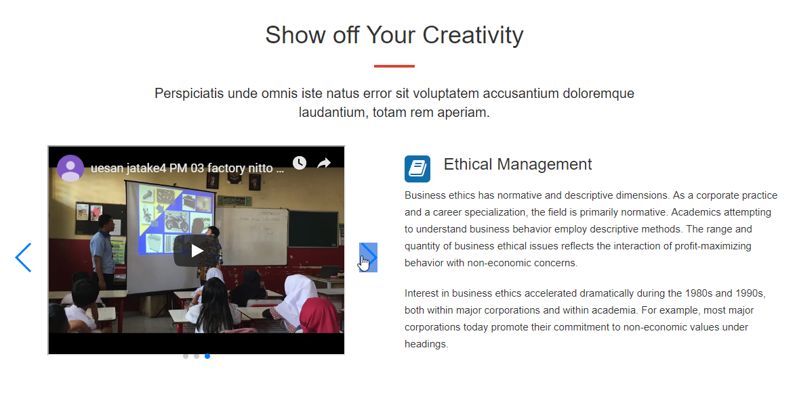

TC21

https://www.facebook.com/photo.php?fbid=133821047901513&set=gm.2436438013302151&type=3&theater

